İçindekiler
T.C. ENERJİ VE TABİİ KAYNAKLAR BAKANLIĞI
ENERJİ İŞLERİ GENEL MÜDÜRLÜĞÜ
ENERJİ ARZ GÜVENLİĞİ, PİYASALAR VE İSTATİSTİK DAİRESİ BAŞKANLIĞI

 | ENERJİ İSTATİSTİK BÜLTENİ
 | SAYI: 472 / 2021 -50.HAFTA

 | İÇİNDEKİLER

 | Özet
 | Tep Özeti
 | Akaryakıt
Hazırlayanlar: Mehmet AKBAŞ İrtibat: 0312 212 64 20 /7608 E-mail: makbas@enerji.gov.tr
Onur DÖNMEZÇELİK İrtibat: 0312 212 64 20 /7607 E-mail: odonmezcelik@enerji.gov.tr
Enerji Arz Güvenliği, Piyasalar ve İstatistik Dairesi Başkanlığı yayınıdır.

Haftalık veriler, günlük geçici verilerden oluşmaktadır.
Aylık ve yıllık hesaplamalar için günlük verilerin toplanması ile oluşturulan yılık veriler ile kurumlar tarafından yayınlanan yıllık veriler arasında büyük farklar oluşturabilmektedir.

Özet
Piyasa Özet / Orijinal Birimler
Kaynak: Elektrik, Doğalgaz Kömür Raporları |  | Ana Sayfa

 |  |  | 2021-12-05 | 2021-12-06 | 2021-12-07 | 2021-12-08 | 2021-12-09 | 2021-12-10 | 2021-12-11 | 2021-12-12 | Ortalama
Elektrik | MWh |  |  | 884,315 | 914,070 | 931,294 | 920,685 | 913,695 | 870,875 | 772,234 | 886,738
Doğalgaz (Toplam) | 1000* Stdm3 |  |  | 187,096 | 186,875 | 212,537 | 202,644 | 175,654 | 172,272 | 153,651 | 184,390
*Doğalgaz (Elektrik) | 1000* Stdm3 |  |  | 36,473 | 41,070 | 53,981 | 39,548 | 30,910 | 26,215 | 23,796 | 35,999
Linyit | ton |  |  | 60,770 | 62,792 | 51,728 | 48,735 | 38,795 | 40,921 | 29,834 | 47,654
Motorin Türleri | litre |  | 45,509,261 | 64,286,726 | 86,713,885 | 59,381,380 | 54,650,895 | 58,221,718 | 55,334,779 | - | 60,585,520
Benzin Türleri | litre |  | 11,336,626 | 11,798,287 | 12,646,375 | 20,255,481 | 10,311,810 | 11,153,419 | 11,987,525 | - | 12,784,218

* Hesaplama tüm elektrik santrallerini kapsamamaktadır. Son haftayı kapsayan Pazar gününe ait motorin ve benzin tüketimi verisi bir sonraki hafta girilmektedir.

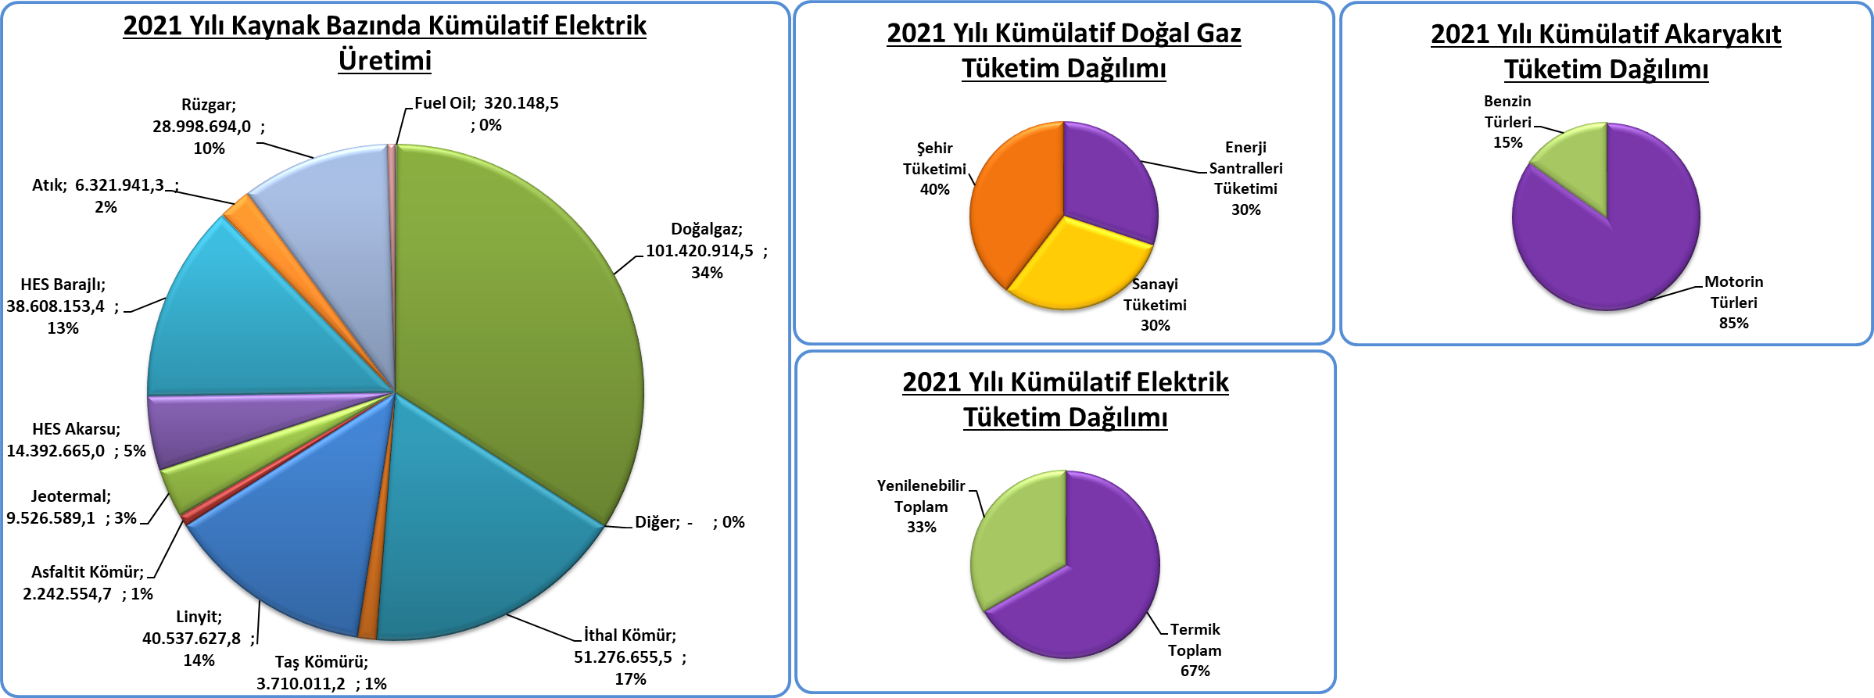
Kümülatif Tablolar

Tep Özeti
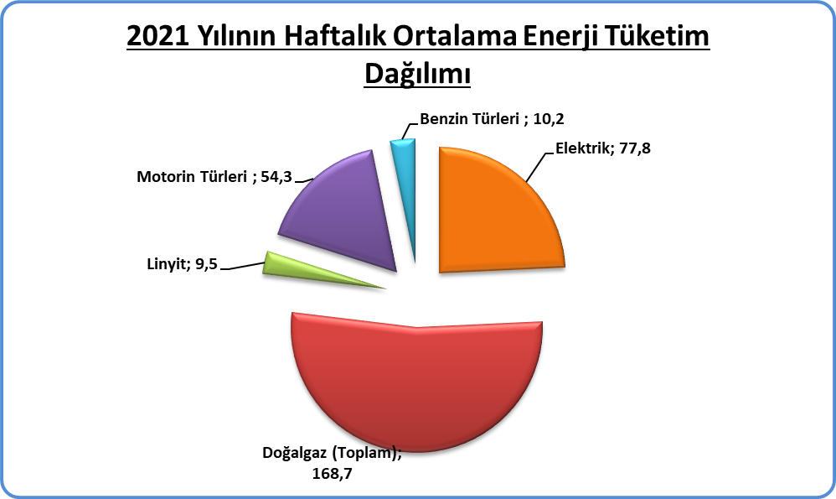
Piyasa Özet / ktoe
Kaynak: Elektrik, Doğalgaz Kömür Raporları | ktoe | Ana Sayfa

 |  | 2021-12-06 | 2021-12-07 | 2021-12-08 | 2021-12-09 | 2021-12-10 | 2021-12-11 | 2021-12-12 | Ortalama
Elektrik | ktoe | 77.7 | 80.0 | 81.5 | 80.5 | 80.1 | 76.5 | 68.1 | 77.8
Doğalgaz (Toplam) | ktoe | 171.2 | 171.0 | 194.4 | 185.4 | 160.7 | 157.6 | 140.6 | 168.7
Linyit | ktoe | 12.2 | 12.6 | 10.3 | 9.7 | 7.8 | 8.2 | 6.0 | 9.5
Motorin Türleri | ktoe | 55.3 | 74.6 | 51.1 | 47.0 | 50.1 | 47.6 | - | 54.3
Benzin Türleri | ktoe | 9.2 | 9.9 | 15.8 | 8.1 | 8.7 | 9.4 | - | 10.2
Toplam | ktoe | 325.5 | 348.0 | 353.2 | 330.7 | 307.3 | 299.3 | 214.6 | 311.2

Not: Doğalgaz, Linyit, Taş Kömürü tüketimlerine Elektrik Üretimi için kullanılan kaynaklar dahildir. Son haftayı kapsayan Pazar gününe ait motorin ve benzin tüketimi verisi bir sonraki hafta girilmektedir.

